小学校用要領
刈谷知立環境組合クリーンセンター施設見学要領（小学校用）

【申込方法】
① まず、希望日の2週間前までに見学日時・人数等を電話で連絡してください。（日程調整のため）
② 見学日の決定承認後、施設見学依頼書をFAX（２１－６８６５）かメールで送信してください。
HP（https://www.kariya-chiryu.jp/userguide/guide.html）から依頼書をダウンロードできます。
研修室の利用を80名程度とするので、３クラス以上の学校は2回に分けてください。

【見学時間帯区分】
午前の部 ９：００から
午後の部 １３：００から

【見学日程】
内容 |  | 所要時間 | 備考
管理棟玄関から入場→管理棟1階廊下を通過→階段で３階へ |  | 15分 | ２グループに分かれて見学を実施する場合、見学コースは左記ルートとは限りません。
→３階渡り廊下から工場棟４階の研修室へ
あいさつ～クリーンセンター概要説明 |  | 15分
ＤＶＤ鑑賞（施設紹介） |  | 15分
工場内見学 プラットホーム→ごみピット→中央制御室 |  | 40分
→焼却炉→発電場所
質疑応答など |  | 20分
工場棟４階の研修室から３階渡り廊下へ→階段で１階へ |  | 15分
→管理棟1階廊下を通過→管理棟玄関から退場
 |  | 120分
【注意事項】
〇バス駐車場は、管理棟東側を利用してください。
〇上履き（体育館シューズ等）を持参してください。
〇場内は、一般車両が走行しています。交通事故のないように注意してください。
〇クリーンセンターやウォーターパレス内で、昼食をとる場所はご用意できません。
〇引率者の下見見学は実施していませんので、概要など必要な場合はHPで確認してください。
※ゴールデンウィークやお盆、年末年始等の繁忙期及び１月は施設見学できません。

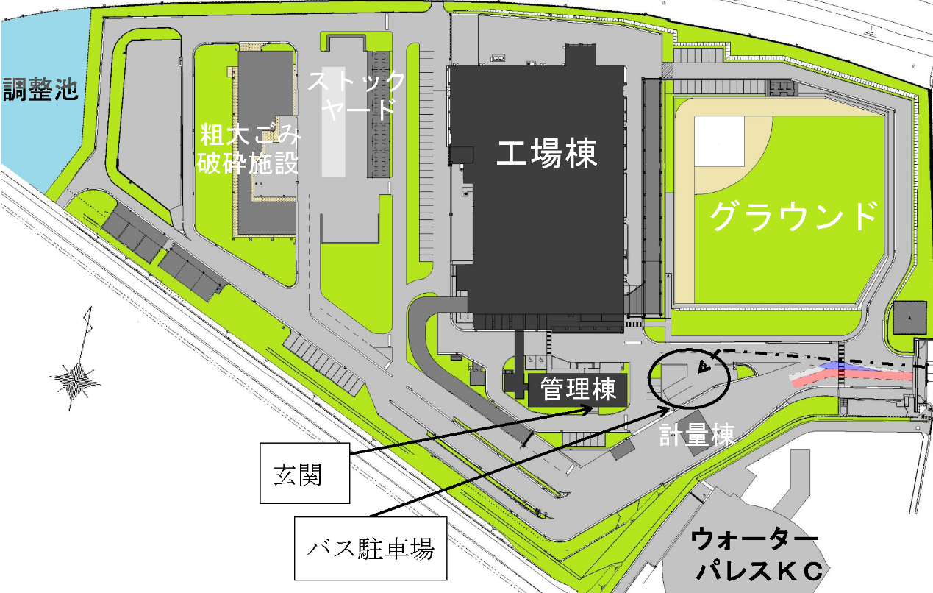

 | 刈谷知立環境組合 ℡２１－５３８９

小学校用依頼書記入例
記入例

 |  |  |  |  |  | 令和○○年○月○日
申込日を記入
刈谷知立環境組合所長 殿

印鑑は不要です
 |  |  |  |  | 団体名 ○○市立○○小学校
 |  |  |  |  | 住 所 ○○市○○町○○丁目○○番地
 |  |  |  |  | 代表者 校長 ○○○○
校長名を記入
希望施設にチェック
 |  | 施設見学について（依頼）
このことについて、下記のとおり見学させていただきたいので、よろしくお願いします。
 |  | 施設名 | ■ | クリーンセンター（ごみ焼却施設）

 |  |  | □ | その他（ ）
 |  | 日時 |  | 令和○○年○月○○日（○曜日）
 |  |  |  | 午前○○時○○分から午後○○時○○分まで
 |  | 見 学 目 的 |  | 社会見学の一貫として

 |  | 見学者数 |  | 小人 | ○○人 | 組数 | ○ | クラス
 |  |  |  | 大人 | ○人 | （小学校見学の場合記入）
 |  |  |  | 合計 | ○○人
学年主任等の先生を記入
 |  | 連絡先 |  | 住所 ○○市○○○町○○丁目○○番地
 |  |  |  | 氏名 ○○○○
 |  |  |  | 電話 ○○－○○○○
注意してください！
 |  | 来場方法 |  | バス ○台 ・ 徒歩 ・ その他（ ）
 | （注意事項）
 |  | ３クラス以上の小学校の見学で、２回に分ける場合は別々に記入してください。
 |  | プールの利用人数を制限しておりますので、見学後にプールを利用することはできません。

